Table 1
CÔNG TY TNHH TM DV NCMED Địa chỉ: 330 Đỗ Pháp Thuận, Phường An Phú Tp.Thủ Đức, HCM Tel: 0913.970.199

BẢNG BÁO GIÁ
Kính gửi: QUÝ KHÁCH HÀNG
Trước tiên , Công ty chúng tôi xin trân trọng cảm ơn quý khách hàng đã quan tâm , ủng hộ sản phẩm của chúng tôi
Nay Công Ty chúng tôi xin thông báo đến Quý khách hàng bảng giá niêm yết các mặt hàng của chúng tôi như sau :

STT | SẢN PHẨM | HÌNH ẢNH | ĐVT | ĐƠN GIÁ | THÔNG TIN CHI TIẾT
1 | Giấy vệ sinh cuộn lớn An Khang Soft700 Mã: AKS700 | 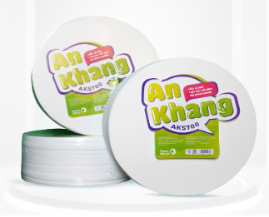 | Cuộn | 42,768 | - Đóng gói: 700gr/ cuộn; 10 cuộn/ thùng PE - Thành phần: 100% bột giấy nguyên chất - Chiều cao cuộn: 95mm - Định lượng 17gsm±2 - Đặc tính: trắng. mềm. mịn. dai; không xốp, hoa văn
2 | Giấy vệ sinh An Khang Classic10 Mã: AKC10 |  | Cuộn | 3,746 | - Đóng gói: 10 cuộn/ lốc - 10 lốc/ thùng PE - Thành phần: 100% bột giấy nguyên chất - Chiều cao cuộn: 85mm; - Định lượng 17gsm±2(x2 lớp) - Đặc tính: trắng. mềm. mịn. dai. hoa văn xốp hình trái tim.
3 | Khăn giấy lau tay Roto20-21 Mã: RT20-21 | 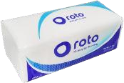 | Gói | 10,970 | - Đóng gói: 102 tờ/ gói; 50 gói/ thùng PE - Thành phần: 100% bột giấy nguyên chất - Size: 200*216mm - Định lượng 22gsm±2 (x2 lớp) - Đặc tính: trắng. dai. không tan trong nước; hoa văn chấm bi mịn. thấm hút 2 chiều
4 | Sữa rửa tay Kleen (trà xanh, oải hường, hương xoài, hương đào) |  | Chai | 35,162
5 | NRC Pinto 450ml hương (Chanh - Kiwi) | 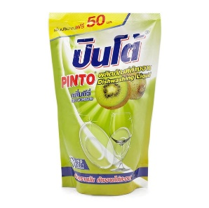 | Túi | 15,400
6 | NRC Pinto 750ml đậm đặc ( Chanh- Không Mùi - Kiwi ) | 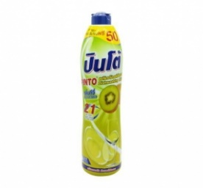 | Chai | 28,875
7 | NRC Pinto 800ml hương ( Chanh - Kiwi) | 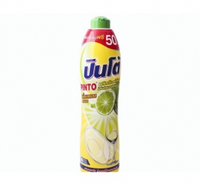 | Chai | 26,950
8 | NRC Pinto 1800ml ( Chanh - Kiwi- Không Mùi) | 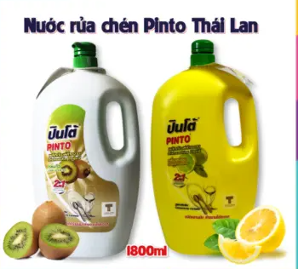 | Chai | 77,220
9 | NRC Pinto 3800ml Hương (Chanh - Kiwi - Không mùi) | 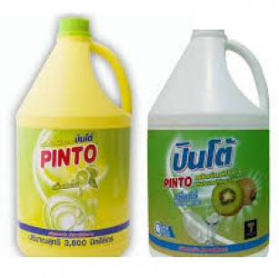 | Can | 115,500
10 | NRC Carefor 800ml hương (Kiwi - Không mùi) | 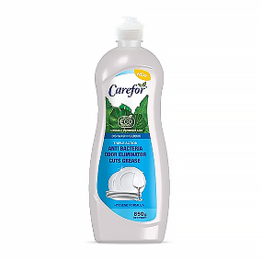 | Chai | 26,950
11 | NRC Carefor 3600ml Hương ( Kiwi - Không mùi) | 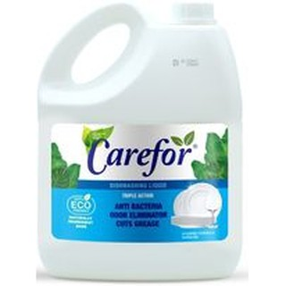 | Can | 106,260
12 | NRC Daiwa 500ml hương (Không mùi) | 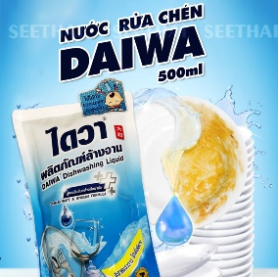 | Túi | 16,363
13 | NRC Daiwa 800ml hương (Không mùi - Bạc Hà) | 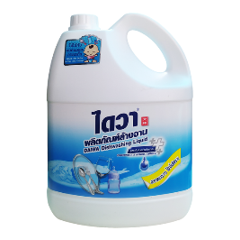 | Chai | 24,062
14 | NRC Daiwa 3800ml hương (Không mùi - Bạc Hà) | 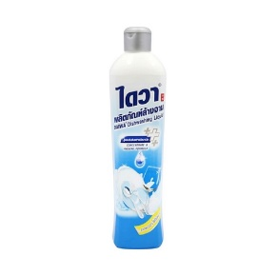 | Can | 124,740
15 | Tẩy toilet diệt khuẩn Daiwa 960ml ( Trắng - Tím) | 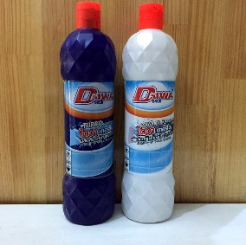 | Chai | 40,425
16 | Tẩy toilet diệt khuẩn Obay 960ml - Màu Đen | 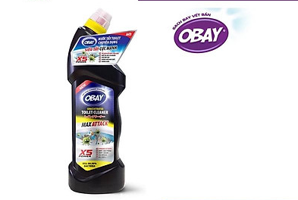 | Chai | 28,875
17 | Lau Kính Winnex 600ml | 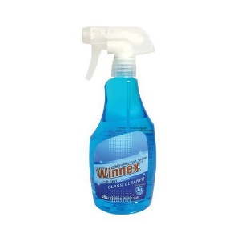 | Chai | 50,050
18 | Tẩy Đa Năng 500ml Daiwa (Xanh - Tím) | 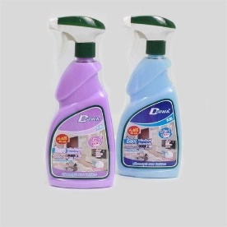 | Chai | 57,750
19 | Lau sàn Daiwa 1900ml ( Hồng - Xanh lá - Tím - Xanh Dương) | 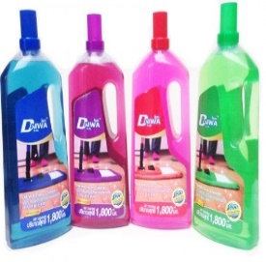 | Chai | 72,188
20 | Lau sàn Obay 1900ml ( Xả chanh - Thanh trúc ) | 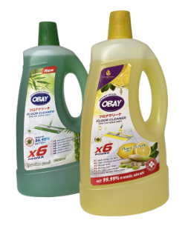 | Chai | 48,125
21 | Nước thông cống Daiwa 1000 ml | 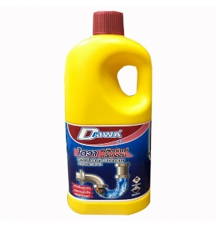 | Chai | 77,000
22 | Chai xịt côn trùng Ranger Scout Freeze | 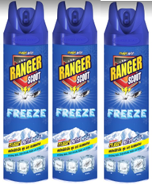 | chai | 55,000
23 | Nhang muỗi Ranger Scout ít khói (8 giờ) | 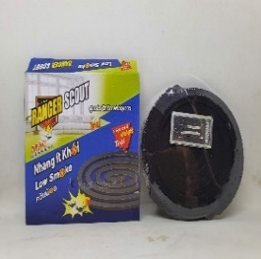 | hộp | 15,000
24 | Giấy vệ sinh Sài Gòn có lõi | 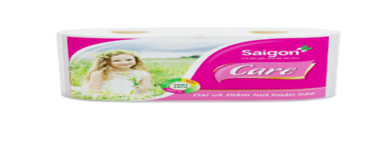 | Cuộn | 3,480
25 | GIẤY VỆ SINH SÀI GÒN KO LÕI |  | Cuộn | 2,880
26 | Khăn Hộp Bless You - 180 tờ | 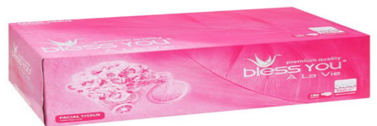 | Hộp | 24,624
27 | Khăn Giấy Bless You -kích thước 33x33 |  | Bịch | 19,440
28 | Giấy Vệ Sinh Pulppy Cuộn | 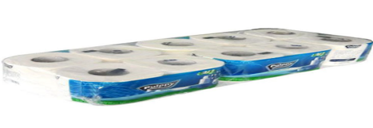 | Cuộn | 9,720
29 | Giấy Hộp Pulppy (180 Tờ) |  | Cuộn | 22,800
30 | Khăn Giấy Ăn Pulppy Bịch Xanh | 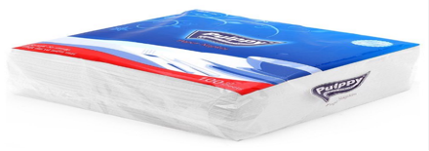 | Bịch | 22,032
31 | Xà bông rửa tay ROTO Care500 Mã: RC500 |  | Lít | 30,196
32 | Bao rác thường (Tiểu, Trung, Đại) |  | Kg | 38,435
33 | Nước tẩy toilet VIM 880ml | 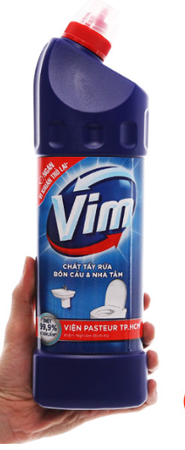 | Chai | 42,706
34 | Nước rửa tay Lifebuoy 500ml |  | Chai | 83,039
35 | Nước Rửa Chén Sunlight Chanh 3.8Kg |  | Can | 114,475
36 | Nước lau sàn Sunlight 1l | 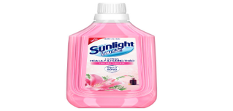 | Chai | 35,588
37 | Sáp thơm Glade |  | Cục | 60,500

